道路幅員図
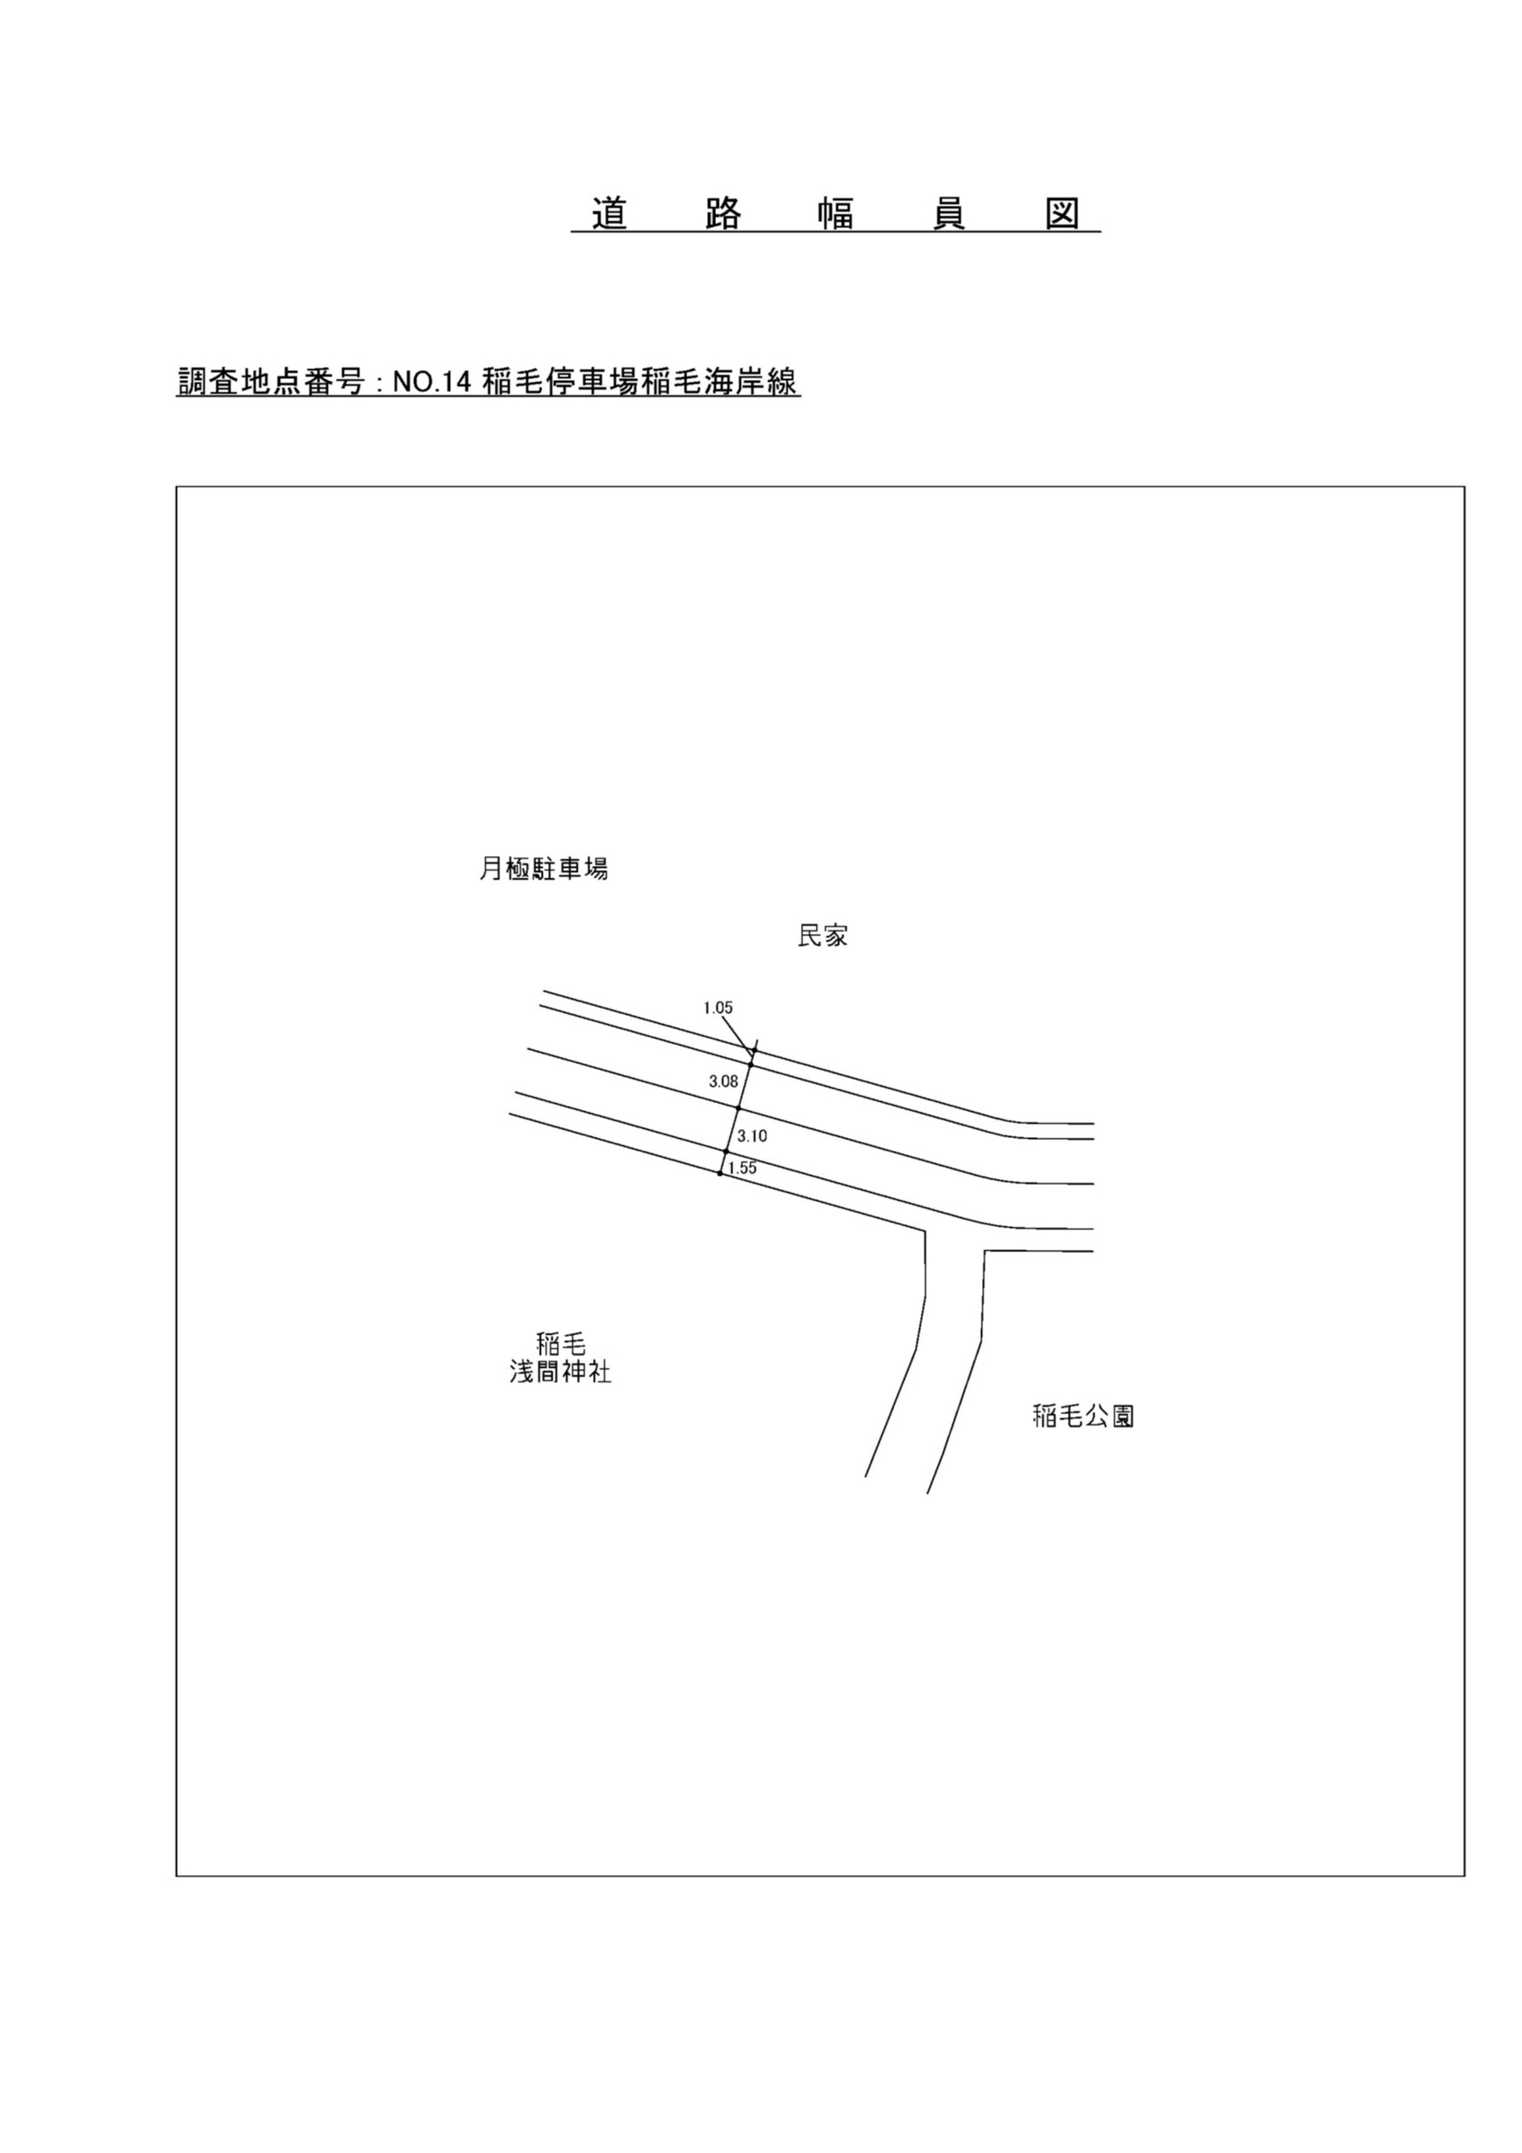

交通流動図
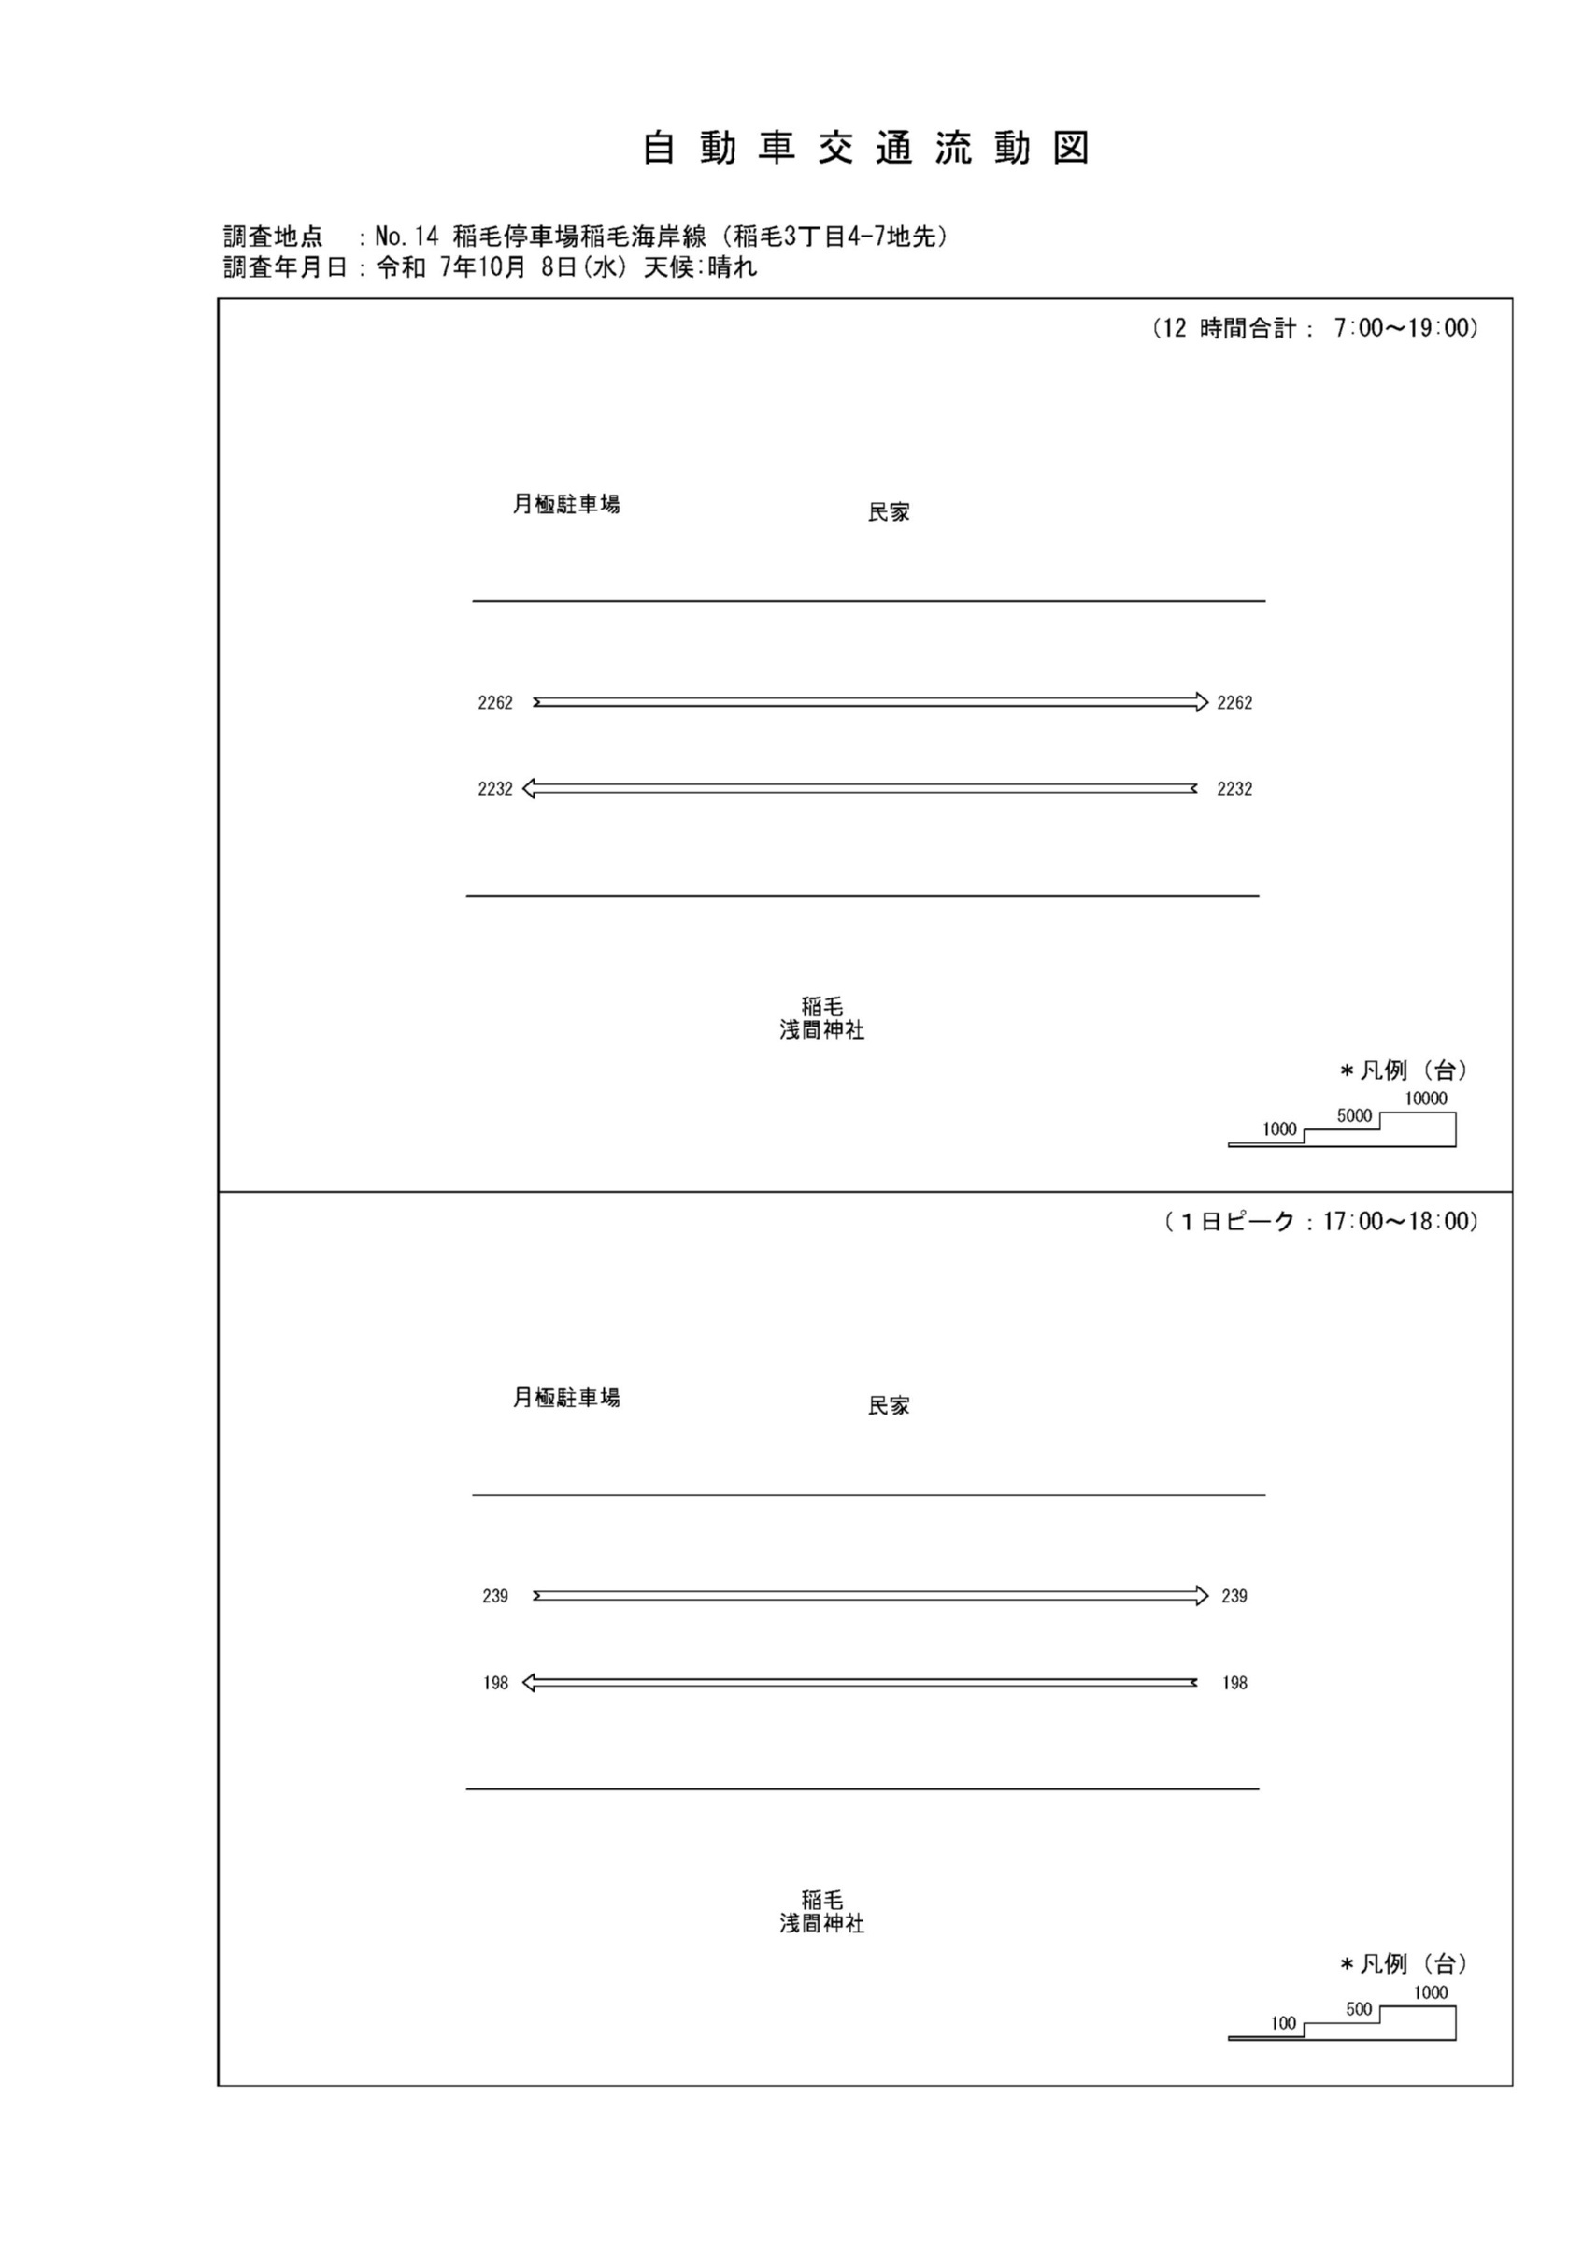

自動車変動図(1)
自 動 車 交 通 量 時 間 変 動 図 |  |  |  |  |  |  |  |  |  |  |  |  |  | 14 | 1008100
調査地点：№14 稲毛停車場稲毛海岸線（稲毛3丁目4-7地先） |  |  |  |  |  |  |  |  |  |  |  |  |  |  | 方 向(1) |  |  | 方 向(2) |  |  | 合計 ( 1+ 2)
 |  |  |  |  |  |  |  |  |  |  |  |  |  | 7 | 219 | 13 | 5.9 | 118 | 7 | 5.9 | 337 | 20 | 5.9
調査年月日：令和 7年10月 8日(水) 天候:晴れ |  |  |  |  |  |  |  |  |  |  |  |  |  | 8 | 186 | 16 | 8.6 | 179 | 13 | 7.3 | 365 | 29 | 7.9
 |  |  |  |  |  |  |  |  |  |  |  |  |  | 9 | 196 | 16 | 8.2 | 180 | 14 | 7.8 | 376 | 30 | 8
 |  |  |  |  |  |  |  |  |  |  |  |  |  | 10 | 198 | 12 | 6.1 | 153 | 9 | 5.9 | 351 | 21 | 6
 |  |  |  |  |  |  |  |  |  |  |  |  |  | 11 | 188 | 14 | 7.4 | 137 | 7 | 5.1 | 325 | 21 | 6.5
 |  |  |  |  |  |  |  |  |  |  |  |  |  | 12 | 181 | 8 | 4.4 | 188 | 12 | 6.4 | 369 | 20 | 5.4
 |  |  |  |  |  |  |  |  |  |  |  |  |  | 13 | 165 | 7 | 4.2 | 183 | 9 | 4.9 | 348 | 16 | 4.6
 |  |  |  |  |  |  |  |  |  |  |  |  |  | 14 | 163 | 5 | 3.1 | 196 | 5 | 2.6 | 359 | 10 | 2.8
 |  |  |  |  |  |  |  |  |  |  |  |  |  | 15 | 192 | 4 | 2.1 | 222 | 11 | 5 | 414 | 15 | 3.6
 |  |  |  |  |  |  |  |  |  |  |  |  |  | 16 | 202 | 8 | 4 | 195 | 3 | 1.5 | 397 | 11 | 2.8
凡 例 |  |  |  |  |  |  |  |  |  |  |  |  |  | 17 | 198 | 6 | 3 | 239 | 7 | 2.9 | 437 | 13 | 3
 | 小型車 |  |  |  |  |  |  |  |  |  |  |  |  | 18 | 144 | 4 | 2.8 | 272 | 3 | 1.1 | 416 | 7 | 1.7
 | 大型車
 | 大型車混入率

方 向(1)

時間帯 | 7 | 8 | 9 | 10 | 11 | 12 | 13 | 14 | 15 | 16 | 17 | 18 | 計
全車合計 | 219 | 186 | 196 | 198 | 188 | 181 | 165 | 163 | 192 | 202 | 198 | 144 | 2232
小型車 | 206 | 170 | 180 | 186 | 174 | 173 | 158 | 158 | 188 | 194 | 192 | 140 | 2119
大型車 | 13 | 16 | 16 | 12 | 14 | 8 | 7 | 5 | 4 | 8 | 6 | 4 | 113
大型車混入率 | 5.9 | 8.6 | 8.2 | 6.1 | 7.4 | 4.4 | 4.2 | 3.1 | 2.1 | 4.0 | 3.0 | 2.8 | 5.1

方 向(2)

時間帯 | 7 | 8 | 9 | 10 | 11 | 12 | 13 | 14 | 15 | 16 | 17 | 18 | 計
全車合計 | 118 | 179 | 180 | 153 | 137 | 188 | 183 | 196 | 222 | 195 | 239 | 272 | 2262
小型車 | 111 | 166 | 166 | 144 | 130 | 176 | 174 | 191 | 211 | 192 | 232 | 269 | 2162
大型車 | 7 | 13 | 14 | 9 | 7 | 12 | 9 | 5 | 11 | 3 | 7 | 3 | 100
大型車混入率 | 5.9 | 7.3 | 7.8 | 5.9 | 5.1 | 6.4 | 4.9 | 2.6 | 5.0 | 1.5 | 2.9 | 1.1 | 4.4

合計 ( 1+ 2)

時間帯 | 7 | 8 | 9 | 10 | 11 | 12 | 13 | 14 | 15 | 16 | 17 | 18 | 計
全車合計 | 337 | 365 | 376 | 351 | 325 | 369 | 348 | 359 | 414 | 397 | 437 | 416 | 4494
小型車 | 317 | 336 | 346 | 330 | 304 | 349 | 332 | 349 | 399 | 386 | 424 | 409 | 4281
大型車 | 20 | 29 | 30 | 21 | 21 | 20 | 16 | 10 | 15 | 11 | 13 | 7 | 213
大型車混入率 | 5.9 | 7.9 | 8.0 | 6.0 | 6.5 | 5.4 | 4.6 | 2.8 | 3.6 | 2.8 | 3.0 | 1.7 | 4.7

歩行者自転車流動図
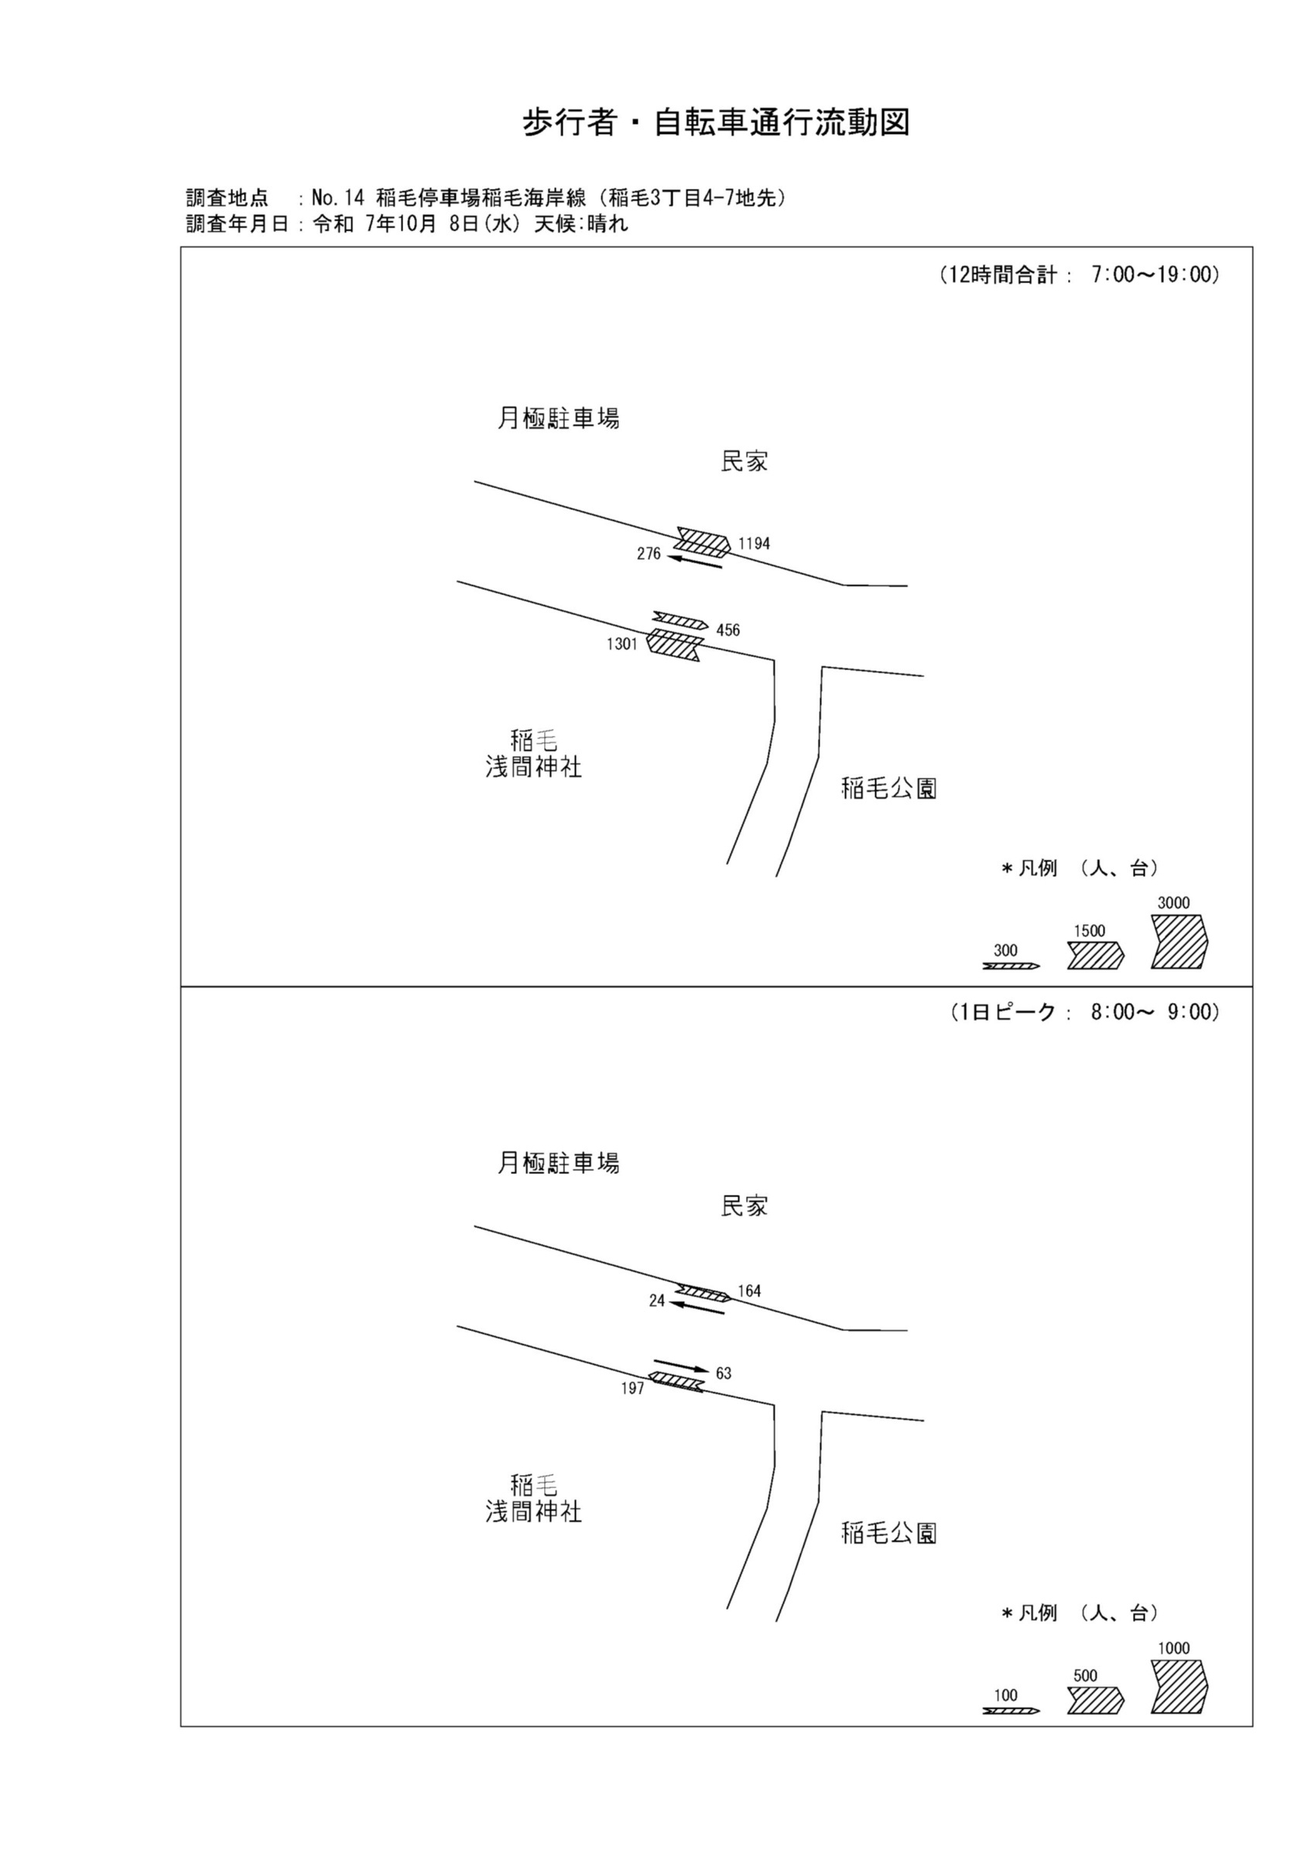

歩行者・自転車変動図(1)
歩 行 者 ･ 自 転 車 通 行 量 時 間 変 動 図 |  |  |  |  |  |  |  |  |  |  |  |  |  | 14 | 1008100
調査地点：№14 稲毛停車場稲毛海岸線（稲毛3丁目4-7地先） |  |  |  |  |  |  |  |  |  |  |  |  |  |  | 方 向(ｱ) |  |  | 方 向(ｲ) |  |  | 合計 ( ｱ+ ｲ)
 |  |  |  |  |  |  |  |  |  |  |  |  |  | 7 | 126 | 87 | 39 | 77 | 3 | 74 | 203 | 90 | 113
調査年月日：令和 7年10月 8日(水) 天候:晴れ |  |  |  |  |  |  |  |  |  |  |  |  |  | 8 | 197 | 158 | 39 | 63 | 7 | 56 | 260 | 165 | 95
 |  |  |  |  |  |  |  |  |  |  |  |  |  | 9 | 78 | 52 | 26 | 48 | 6 | 42 | 126 | 58 | 68
 |  |  |  |  |  |  |  |  |  |  |  |  |  | 10 | 69 | 44 | 25 | 54 | 21 | 33 | 123 | 65 | 58
 |  |  |  |  |  |  |  |  |  |  |  |  |  | 11 | 64 | 38 | 26 | 45 | 8 | 37 | 109 | 46 | 63
 |  |  |  |  |  |  |  |  |  |  |  |  |  | 12 | 81 | 40 | 41 | 26 | 4 | 22 | 107 | 44 | 63
 |  |  |  |  |  |  |  |  |  |  |  |  |  | 13 | 43 | 24 | 19 | 15 | 0 | 15 | 58 | 24 | 34
 |  |  |  |  |  |  |  |  |  |  |  |  |  | 14 | 67 | 44 | 23 | 18 | 1 | 17 | 85 | 45 | 40
 |  |  |  |  |  |  |  |  |  |  |  |  |  | 15 | 103 | 76 | 27 | 32 | 6 | 26 | 135 | 82 | 53
 |  |  |  |  |  |  |  |  |  |  |  |  |  | 16 | 170 | 128 | 42 | 16 | 1 | 15 | 186 | 129 | 57
凡 例 |  |  |  |  |  |  |  |  |  |  |  |  |  | 17 | 144 | 97 | 47 | 31 | 3 | 28 | 175 | 100 | 75
 | 歩行者 |  |  |  |  |  |  |  |  |  |  |  |  | 18 | 159 | 95 | 64 | 31 | 2 | 29 | 190 | 97 | 93
 | 自転車

方 向(ｱ)

時間帯 | 7 | 8 | 9 | 10 | 11 | 12 | 13 | 14 | 15 | 16 | 17 | 18 | 計
合計人数 | 126 | 197 | 78 | 69 | 64 | 81 | 43 | 67 | 103 | 170 | 144 | 159 | 1301
歩行者 | 39 | 39 | 26 | 25 | 26 | 41 | 19 | 23 | 27 | 42 | 47 | 64 | 418
自転車 | 87 | 158 | 52 | 44 | 38 | 40 | 24 | 44 | 76 | 128 | 97 | 95 | 883

方 向(ｲ)

時間帯 | 7 | 8 | 9 | 10 | 11 | 12 | 13 | 14 | 15 | 16 | 17 | 18 | 計
合計人数 | 77 | 63 | 48 | 54 | 45 | 26 | 15 | 18 | 32 | 16 | 31 | 31 | 456
歩行者 | 74 | 56 | 42 | 33 | 37 | 22 | 15 | 17 | 26 | 15 | 28 | 29 | 394
自転車 | 3 | 7 | 6 | 21 | 8 | 4 | 0 | 1 | 6 | 1 | 3 | 2 | 62

合計 ( ｱ+ ｲ)

時間帯 | 7 | 8 | 9 | 10 | 11 | 12 | 13 | 14 | 15 | 16 | 17 | 18 | 計
合計人数 | 203 | 260 | 126 | 123 | 109 | 107 | 58 | 85 | 135 | 186 | 175 | 190 | 1757
歩行者 | 113 | 95 | 68 | 58 | 63 | 63 | 34 | 40 | 53 | 57 | 75 | 93 | 812
自転車 | 90 | 165 | 58 | 65 | 46 | 44 | 24 | 45 | 82 | 129 | 100 | 97 | 945

歩行者・自転車変動図(2)
歩 行 者 ･ 自 転 車 通 行 量 時 間 変 動 図 |  |  |  |  |  |  |  |  |  |  |  |  |  | 14 | 1008100
調査地点：№14 稲毛停車場稲毛海岸線（稲毛3丁目4-7地先） |  |  |  |  |  |  |  |  |  |  |  |  |  |  | 方 向(ｳ) |  |  | 方 向(ｴ) |  |  | 合計 ( ｳ+ ｴ)
 |  |  |  |  |  |  |  |  |  |  |  |  |  | 7 | 21 | 2 | 19 | 210 | 151 | 59 | 231 | 153 | 78
調査年月日：令和 7年10月 8日(水) 天候:晴れ |  |  |  |  |  |  |  |  |  |  |  |  |  | 8 | 24 | 2 | 22 | 164 | 124 | 40 | 188 | 126 | 62
 |  |  |  |  |  |  |  |  |  |  |  |  |  | 9 | 23 | 4 | 19 | 99 | 67 | 32 | 122 | 71 | 51
 |  |  |  |  |  |  |  |  |  |  |  |  |  | 10 | 5 | 1 | 4 | 52 | 40 | 12 | 57 | 41 | 16
 |  |  |  |  |  |  |  |  |  |  |  |  |  | 11 | 8 | 0 | 8 | 40 | 24 | 16 | 48 | 24 | 24
 |  |  |  |  |  |  |  |  |  |  |  |  |  | 12 | 28 | 8 | 20 | 59 | 41 | 18 | 87 | 49 | 38
 |  |  |  |  |  |  |  |  |  |  |  |  |  | 13 | 18 | 4 | 14 | 60 | 43 | 17 | 78 | 47 | 31
 |  |  |  |  |  |  |  |  |  |  |  |  |  | 14 | 13 | 2 | 11 | 47 | 39 | 8 | 60 | 41 | 19
 |  |  |  |  |  |  |  |  |  |  |  |  |  | 15 | 31 | 6 | 25 | 117 | 87 | 30 | 148 | 93 | 55
 |  |  |  |  |  |  |  |  |  |  |  |  |  | 16 | 37 | 3 | 34 | 80 | 62 | 18 | 117 | 65 | 52
凡 例 |  |  |  |  |  |  |  |  |  |  |  |  |  | 17 | 27 | 2 | 25 | 126 | 105 | 21 | 153 | 107 | 46
 | 歩行者 |  |  |  |  |  |  |  |  |  |  |  |  | 18 | 41 | 3 | 38 | 140 | 110 | 30 | 181 | 113 | 68
 | 自転車

方 向(ｳ)

時間帯 | 7 | 8 | 9 | 10 | 11 | 12 | 13 | 14 | 15 | 16 | 17 | 18 | 計
合計人数 | 21 | 24 | 23 | 5 | 8 | 28 | 18 | 13 | 31 | 37 | 27 | 41 | 276
歩行者 | 19 | 22 | 19 | 4 | 8 | 20 | 14 | 11 | 25 | 34 | 25 | 38 | 239
自転車 | 2 | 2 | 4 | 1 | 0 | 8 | 4 | 2 | 6 | 3 | 2 | 3 | 37

方 向(ｴ)

時間帯 | 7 | 8 | 9 | 10 | 11 | 12 | 13 | 14 | 15 | 16 | 17 | 18 | 計
合計人数 | 210 | 164 | 99 | 52 | 40 | 59 | 60 | 47 | 117 | 80 | 126 | 140 | 1194
歩行者 | 59 | 40 | 32 | 12 | 16 | 18 | 17 | 8 | 30 | 18 | 21 | 30 | 301
自転車 | 151 | 124 | 67 | 40 | 24 | 41 | 43 | 39 | 87 | 62 | 105 | 110 | 893

合計 ( ｳ+ ｴ)

時間帯 | 7 | 8 | 9 | 10 | 11 | 12 | 13 | 14 | 15 | 16 | 17 | 18 | 計
合計人数 | 231 | 188 | 122 | 57 | 48 | 87 | 78 | 60 | 148 | 117 | 153 | 181 | 1470
歩行者 | 78 | 62 | 51 | 16 | 24 | 38 | 31 | 19 | 55 | 52 | 46 | 68 | 540
自転車 | 153 | 126 | 71 | 41 | 24 | 49 | 47 | 41 | 93 | 65 | 107 | 113 | 930

